Problema 1
MÉTODO DE BISECCIÓN |  |  |  |  |  |  |  | MÉTODO DE FALSA POSICIÓN

Iteración | xi | xs | xr | Error Aprox. | fxi | fxs | fxr | Iteración | xi | xs | xr | Error Aprox. | fxi | fxs | fxr
1 | 59.9 | 60.1 | 60 |  | -0.06432311582 | 0.028803360327 | -0.017731946057 | 1 | 59.9 | 60.1 | 60.038141415 |  | -0.06432311582 | 0.028803360327 | 2.3865747927E-05
2 | 60 | 60.1 | 60.05 | 0.0833% | -0.017731946057 | 0.028803360327 | 0.0055426871458 | 2 | 59.9 | 60.038141415 | 59.969070707 | 0.1150% | -0.06432311582 | 2.3865747927E-05 | -0.032136296056
3 | 60 | 60.05 | 60.025 | 0.0416% | -0.017731946057 | 0.0055426871458 | -0.0060928840882 | 3 | 59.969070707 | 60.038141415 | 60.003606061 | 0.0576% | -0.032136296056 | 2.3865747927E-05 | -0.016052883866
4 | 60.025 | 60.05 | 60.0375 | 0.0208% | -0.0060928840882 | 0.0055426871458 | -0.0002746621749 | 4 | 60.003606061 | 60.038141415 | 60.020873738 | 0.0288% | -0.016052883866 | 2.3865747927E-05 | -0.0080136763572
5 | 60.0375 | 60.05 | 60.04375 | 0.0104% | -0.0002746621749 | 0.0055426871458 | 0.0026341215538 | 5 | 60.020873738 | 60.038141415 | 60.029507576 | 0.0144% | -0.0080136763572 | 2.3865747927E-05 | -0.0039946971441
6 | 60.0375 | 60.04375 | 60.040625 | 0.0052% | -0.0002746621749 | 0.0026341215538 | 0.0011797569573 | 6 | 60.029507576 | 60.038141415 | 60.033824496 | 0.0072% | -0.0039946971441 | 2.3865747927E-05 | -0.0019853636599
7 | 60.0375 | 60.040625 | 60.0390625 | 0.0026% | -0.0002746621749 | 0.0011797569573 | 0.00045255420823 | 7 | 60.033824496 | 60.038141415 | 60.035982955 | 0.0036% | -0.0019853636599 | 2.3865747927E-05 | -0.00098073594663
8 | 60.0375 | 60.0390625 | 60.03828125 | 0.0013% | -0.0002746621749 | 0.00045255420823 | 8.8947720947E-05 | 8 | 60.035982955 | 60.038141415 | 60.037062185 | 0.0018% | -0.00098073594663 | 2.3865747927E-05 | -0.00047843184704
9 | 60.0375 | 60.03828125 | 60.037890625 | 0.0007% | -0.0002746621749 | 8.8947720947E-05 | -9.2856800904E-05 | 9 | 60.037062185 | 60.038141415 | 60.0376018 | 0.0009% | -0.00047843184704 | 2.3865747927E-05 | -0.00022728223649
10 | 60.037890625 | 60.03828125 | 60.038085938 | 0.0003% | -9.2856800904E-05 | 8.8947720947E-05 | -1.9544334648E-06 | 10 | 60.0376018 | 60.038141415 | 60.037871607 | 0.0004% | -0.00022728223649 | 2.3865747927E-05 | -0.00010170804102

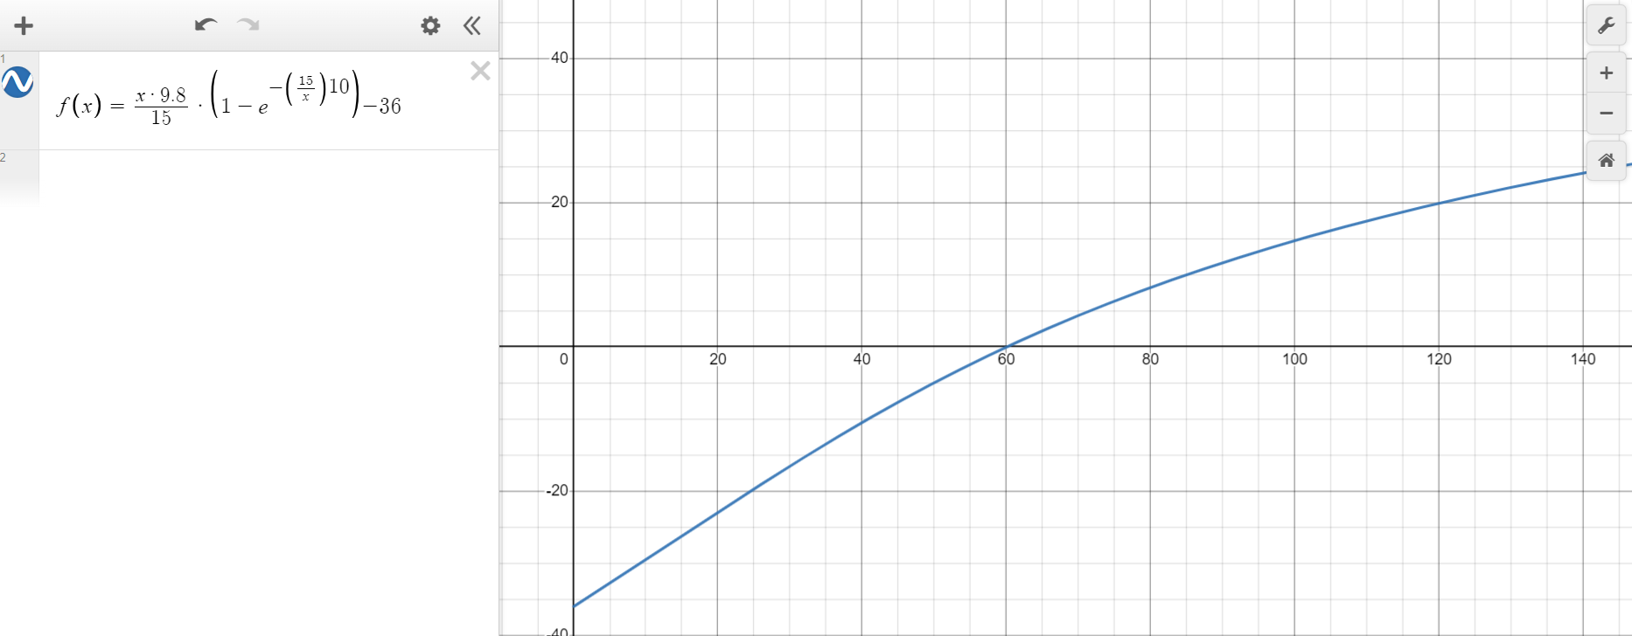
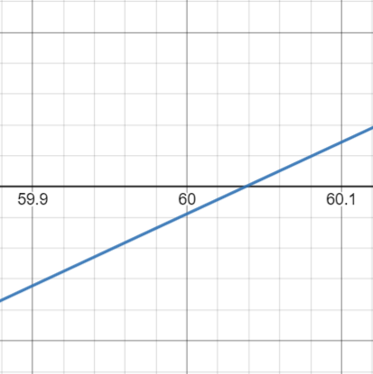
 |  | Unidades
Gravedad | 9.8 | m/s2
Velocidad | 36 | m/s
Tiempo | 10 | s
Cte. K | 15 | kg/s

Problema 2
MÉTODO DE BISECCIÓN |  |  |  |  |  |  |  | MÉTODO DE FALSA POSICIÓN

Iteración | xi | xs | xr | Error Aprox. | fxi | fxs | fxr | Iteración | xi | xs | xr | Error Aprox. | fxi | fxs | fxr
1 | 1.98 | 2.02 | 2 |  | -0.001248259481 | -0.0012650146418 | 0 | 1 | 1.98 | 2.02 | -0.9999999999 |  | -0.001248259481 | -0.0012650146418 | -8.9918295032E-10
2 | 2 | 2.02 | 2.01 | 0.5000% | 0 | -0.0012650146418 | -0.00031520646291 | 2 | -0.9999999999 | 2.02 | 0.51000000005 | 151.0000% | -8.9918295032E-10 | -0.0012650146418 | -3.5105737578
3 | 2.01 | 2.02 | 2.015 | 0.2488% | -0.00031520646291 | -0.0012650146418 | -0.00071039263879 | 3 | 0.51000000005 | 2.02 | 1.265 | 148.0392% | -3.5105737578 | -0.0012650146418 | -1.2813610029
4 | 2.015 | 2.02 | 2.0175 | 0.1241% | -0.00071039263879 | -0.0012650146418 | -0.00096772507454 | 4 | 1.265 | 2.02 | 1.6425 | 29.8419% | -1.2813610029 | -0.0012650146418 | -0.35366795091
5 | 2.0175 | 2.02 | 2.01875 | 0.0620% | -0.00096772507454 | -0.0012650146418 | -0.0011113690808 | 5 | 1.6425 | 2.02 | 1.83125 | 11.4916% | -0.35366795091 | -0.0012650146418 | -0.084429535569
6 | 2.01875 | 2.02 | 2.019375 | 0.0310% | -0.0011113690808 | -0.0012650146418 | -0.0011869409 | 6 | 1.83125 | 2.02 | 1.925625 | 5.1536% | -0.084429535569 | -0.0012650146418 | -0.01694732796
7 | 2.019375 | 2.02 | 2.0196875 | 0.0155% | -0.0011869409 | -0.0012650146418 | -0.0012256649347 | 7 | 1.925625 | 2.02 | 1.9728125 | 2.4505% | -0.01694732796 | -0.0012650146418 | -0.0023010957216
8 | 2.0196875 | 2.02 | 2.01984375 | 0.0077% | -0.0012256649347 | -0.0012650146418 | -0.0012452615672 | 8 | 1.9728125 | 2.02 | 1.99640625 | 1.1959% | -0.0023010957216 | -0.0012650146418 | -4.0525187801E-05
9 | 2.01984375 | 2.02 | 2.019921875 | 0.0039% | -0.0012452615672 | -0.0012650146418 | -0.0012551185478 | 9 | 1.99640625 | 2.02 | 2.008203125 | 0.5909% | -4.0525187801E-05 | -0.0012650146418 | -0.00021197977895
10 | 2.019921875 | 2.02 | 2.0199609375 | 0.0019% | -0.0012551185478 | -0.0012650146418 | -0.0012600617054 | 10 | 2.008203125 | 2.02 | 2.0141015625 | 0.2937% | -0.00021197977895 | -0.0012650146418 | -0.00062765497175

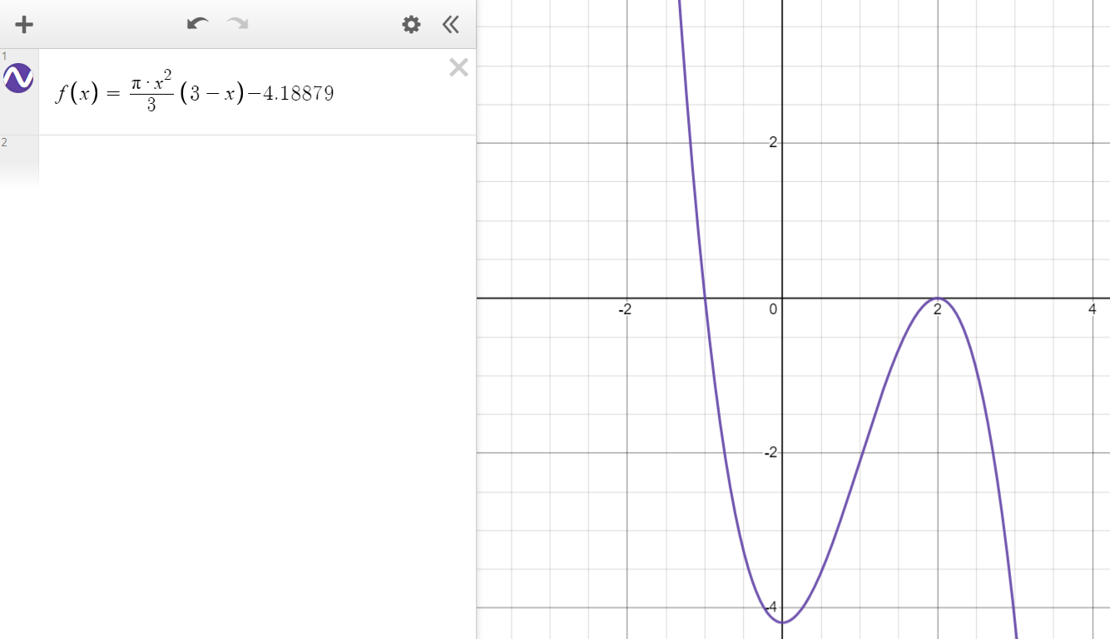
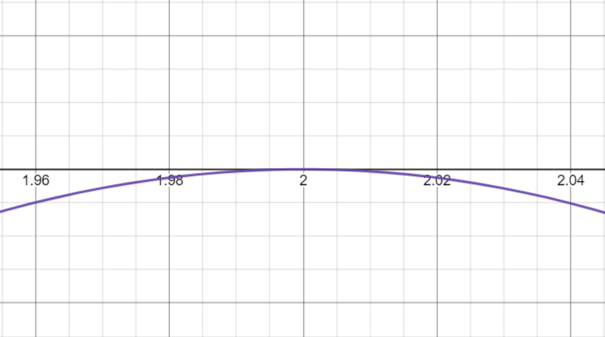
 |  | Unidades
Volumen | 4.1887902048 | m3
Radio | 1 | m

Problema 4
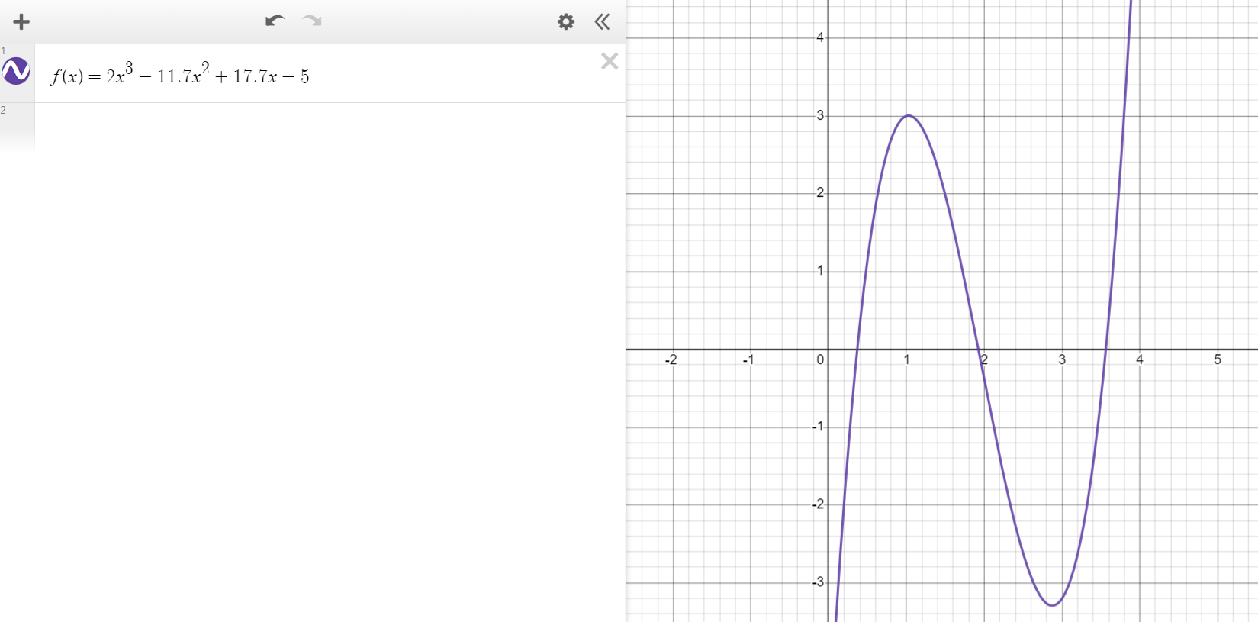
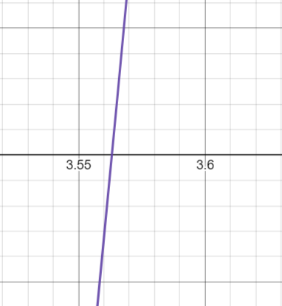
MÉTODO DE PUNTO FIJO

Iteración | xi | ea | gxi
0 | 3.55 |  | -0.1365
1 | -0.1365 | 27.007326007 | 1.1462548778
2 | 1.1462548778 | 1.1190834627 | 0.31782483612
3 | 0.31782483612 | 2.606561689 | 0.72773024931
4 | 0.72773024931 | 0.5632655968 | 0.48300404564
5 | 0.48300404564 | 0.50667526676 | 0.6169273275
6 | 0.6169273275 | 0.21708113079 | 0.53959990673
7 | 0.53959990673 | 0.14330510405 | 0.58298145268
8 | 0.58298145268 | 0.074413252345 | 0.5582315421
9 | 0.5582315421 | 0.044336281124 | 0.57222011677
10 | 0.57222011677 | 0.024446142781 | 0.56427129887
11 | 0.56427129887 | 0.014086872602 | 0.56877446238
12 | 0.56877446238 | 0.0079173095871 | 0.56621893627
13 | 0.56621893627 | 0.0045133179813 | 0.56766777403
14 | 0.56766777403 | 0.0025522635294 | 0.56684591104
15 | 0.56684591104 | 0.0014498878289 | 0.56731197221

MÉTODO DE LA SECANTE

Iteración | xi | ea | Detal | fxi | fxidelta
-1 | 0.44 |  | 0.1 | 0.693248 | -5.744035392
0 | 0.44 | 0.00000% |  | 0.693248 | -5.744035392
1 | 0.44 | 0.00000% |  | 0.693248 | -5.744035392
2 | 0.44 | 0.00000% |  | 0.693248 | -5.744035392
3 | 0.44 | 0.00000% |  | 0.693248 | -5.744035392
4 | 0.44 | 0.00000% |  | 0.693248 | -5.744035392
5 | 0.44 | 0.00000% |  | 0.693248 | -5.744035392
6 | 0.44 | 0.00000% |  | 0.693248 | -5.744035392
7 | 0.44 | 0.00000% |  | 0.693248 | -5.744035392
8 | 0.44 | 0.00000% |  | 0.693248 | -5.744035392
9 | 0.44 | 0.00000% |  | 0.693248 | -5.744035392

